Lien he
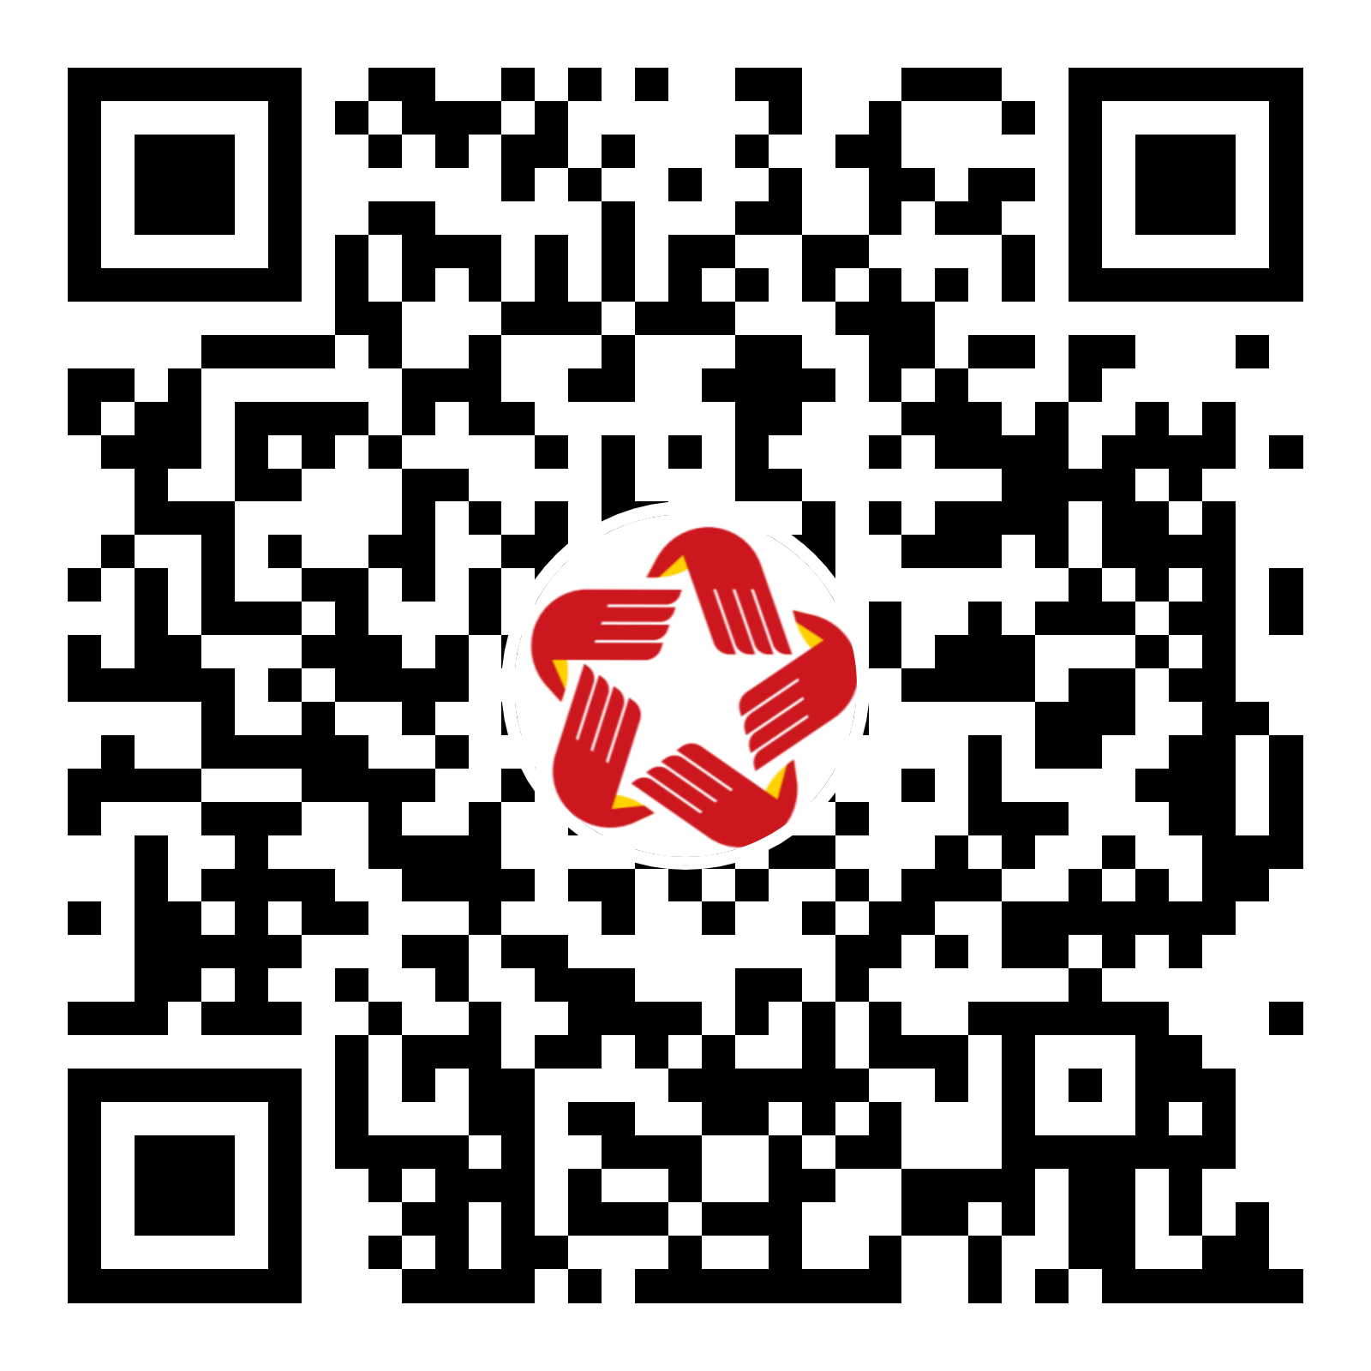
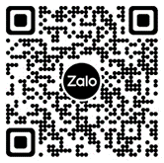
2024-01-29
 | Mã QR code | Mã QR code
Mọi chi tiết, công dân xin vui lòng liên hệ:
- Sở GDĐT, Quầy số 15, Tầng 3.
- Trung tâm Phục vụ Hành chính công tỉnh Đắk Lắk.
- Số 09, đường Nguyễn Tất Thành, phường Thắng Lợi, thành phố Buôn Ma Thuột, tỉnh Đắk Lắk.
- Điện thoại: 02623.650.650, nhánh 15.
- Link Zalo Trao đổi TTHC: https://zalo.me/g/lavnxr603
 | Website: https://dichvucong.daklak.gov.vn | Nhóm zalo: Trao đổi TTHC Sở GDĐT

